Deckblatt
Zentrum für Europäische Wirtschaftsforschung (ZEW)

Umweltinnovationen
Ergebnisse der jährlichen Innovationserhebung für das produzierende Gewerbe und ausgewählte Dienstleistungsbranchen in Deutschland



Ausgabe 2018

Veröffentlichung: 26. 11. 2018

Kontakt:
Christian Rammer
E-Mail: rammer@zew.de
Telefon: +49 (0)621 1235 184

© Zentrum für Europäische Wirtschaftsforschung (ZEW), 2018

Einführung
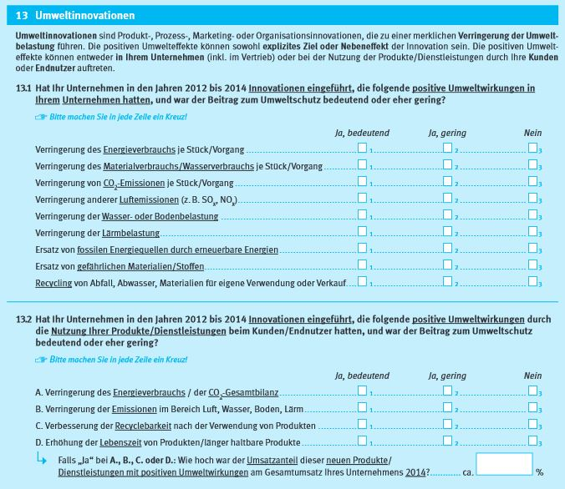
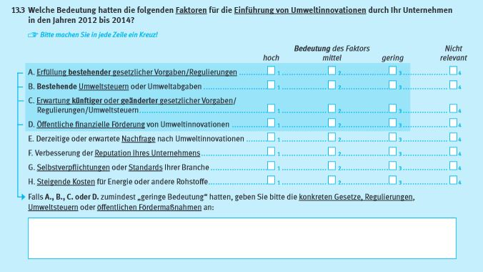
Einführung

1. Fragenprogramm
Fragen zu Umweltinnovationen sind in den Erhebungswellen 2009 und 2015 der Innovationserhebung enthalten.

2. Frageformulierung in den einzelnen Erhebungswellen seit 2007
Erhebung 2009
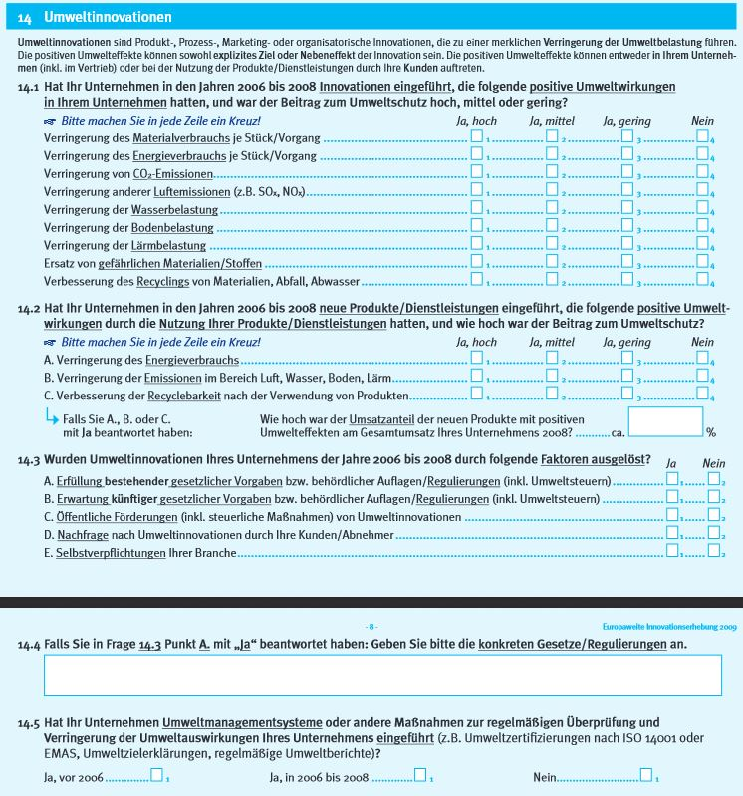

Erhebung 2015

